Estimacion de ventas
 | Estimación de ventas

 | Enero | febrero | marzo | abril | mayo | junio | julio | agosto | septiembre | octubre | noviembre | diciembre | crecimiento
Tablet (Samsung) | $3,289.00 | $3,361.00 | $3,434.58 | $3,509.76 | $3,586.60 | $3,665.11 | $3,745.34 | $3,827.33 | $3,911.12 | $3,996.74 | $4,084.23 | $4,173.64 | $1.02
Bocinas Alexa | $799.00 | $999.00 | $1,249.06 | $1,561.72 | $1,952.64 | $2,441.41 | $3,052.52 | $3,816.61 | $4,771.96 | $5,966.44 | $7,459.91 | $9,327.23 | $1.25
Smartwatch (Huawei) | $2,983.00 | $3,067.00 | $3,153.37 | $3,222.40 | $3,292.94 | $3,365.02 | $3,438.69 | $3,513.97 | $3,590.89 | $3,669.50 | $3,749.83 | $3,831.92 | $1.03

Alternativas de estimación
Revisar la temporalidad de los servicios
Marcar un promedio cuando existe poca variabilidad en los datos
Identificar los históricos de venta de la competencia

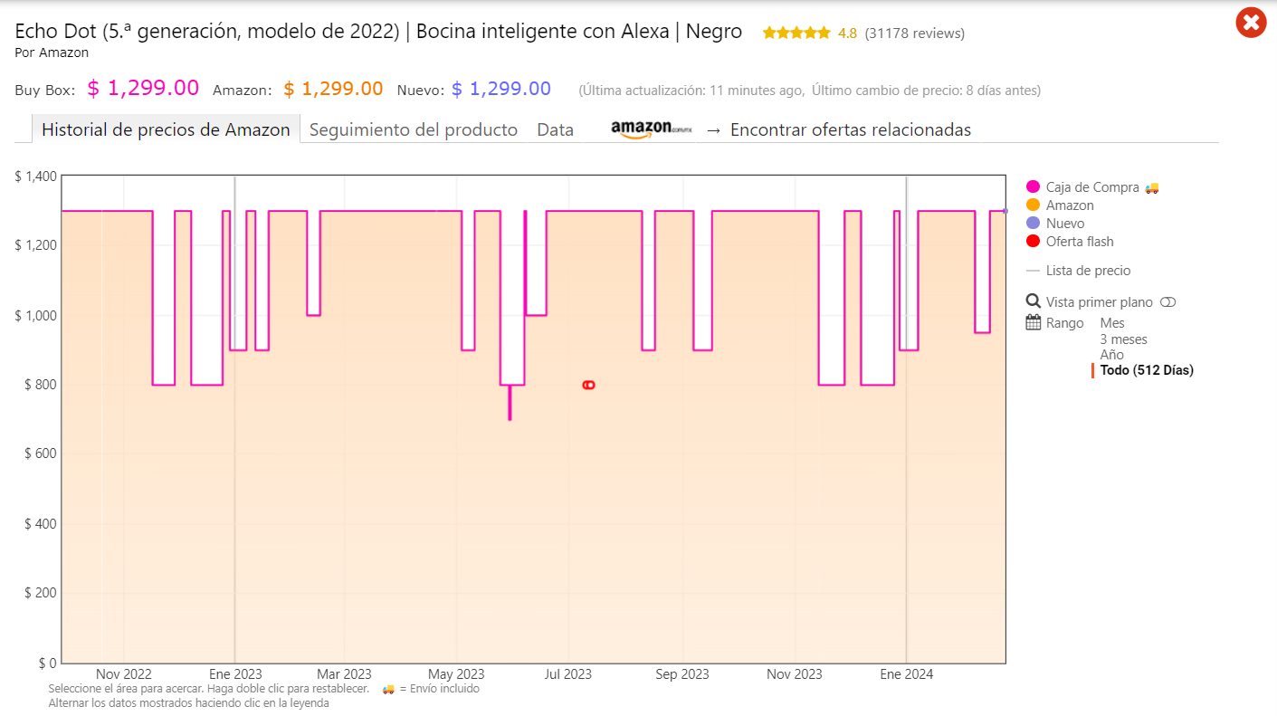
Promedio = precio constante |  |  | Cotizacion de los productos en Amazon
Crecimiento =

ALEXA

 |  | 3 | Establezca la estimacion de ventas con cada tipo de técnica

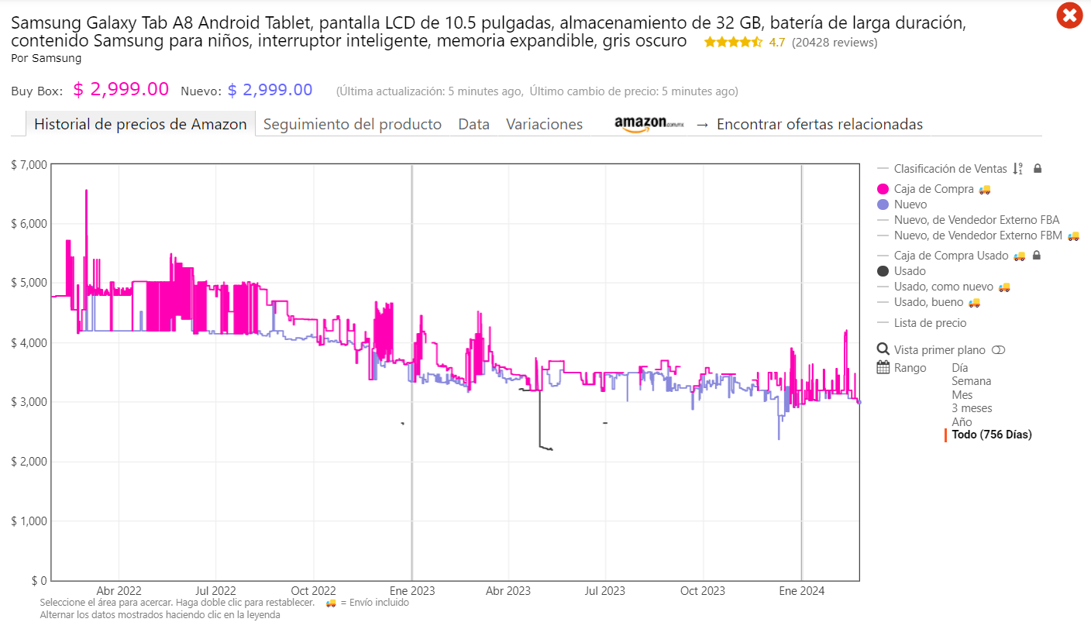

TABLET

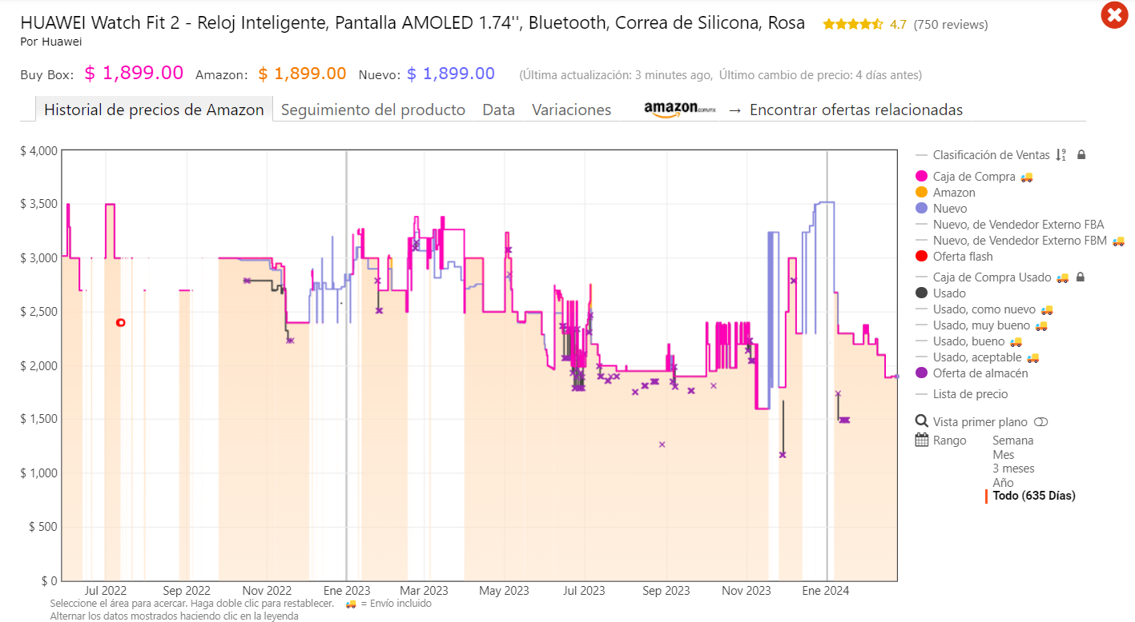

SMARTWATCH

Portada


Universidad de Colima

Facultad de Telemática

Ingeniería Financiera

Osegueda Rodríguez Rubí

Act 6.Taller de Ejercicios

Integrantes

Valdez Gutierrez Aldo Eduardo

Colima, Col; a 23 de febrero de 2024

